Hoja1
INFORME MENSUAL DE QUEJAS, RECLAMOS, SUGERENCIAS Y SOLICITUDES DE INFORMACIÓN

ENTIDAD: EMPRESA DE RENOVACION URBANA |  |  | SECTOR: | HABITAT
PERIODO DEL INFORME: | 01 DE OCTUBRE | 31 DE OCTUBRE DE 2016

CANAL | NÚMERO DE DATOS
Presencial | 4
Telefónico | 15
Web | 9
E-mail | 0
Escrito | 21
 | 49

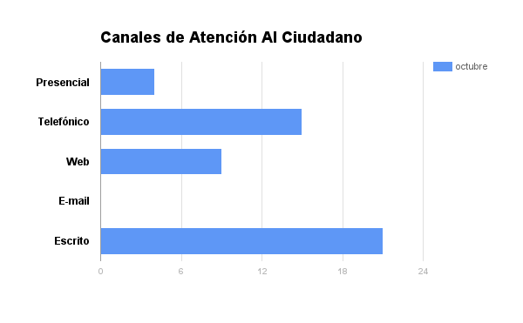

Hoja2
INFORME MENSUAL DE QUEJAS, RECLAMOS, SUGERENCIAS Y SOLICITUDES DE INFORMACIÓN

ENTIDAD: EMPRESA DE RENOVACION URBANA |  |  | SECTOR: | HABITAT
PERIODO DEL INFORME: | 01 DE OCTUBRE | 31 DE OCTUBRE DE 2016

CANAL | NÚMERO DE DATOS
Presencial | 4
Telefónico | 15
Web | 8
E-mail | 0
Escrito | 20
 | 47

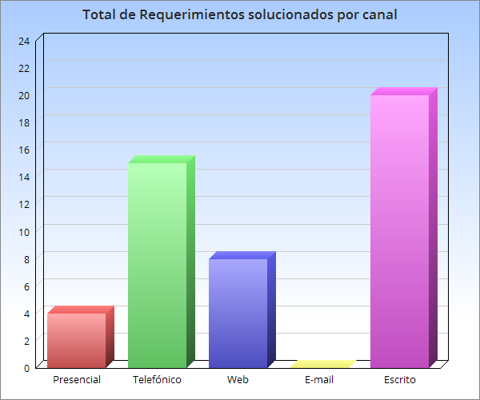

Hoja3
INFORME MENSUAL DE QUEJAS, RECLAMOS, SUGERENCIAS Y SOLICITUDES DE INFORMACIÓN

ENTIDAD: EMPRESA DE RENOVACION URBANA |  |  | SECTOR: | HABITAT
PERIODO DEL INFORME: | 01 DE OCTUBRE | 31 DE OCTUBRE DE 2016

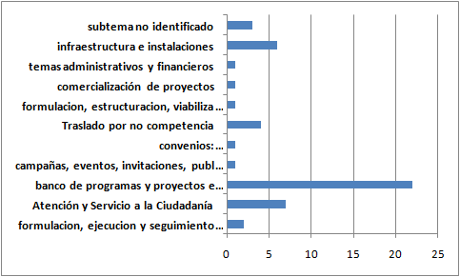

SUBTEMAS MES DE OCTUBRE 2016
Tipo de Subtema Consultado | Nª.
formulacion, ejecucion y seguimiento planes y programas | 2
Atención y Servicio a la Ciudadanía | 7
banco de programas y proyectos e información | 22
campañas, eventos, invitaciones, publicaciones | 1
convenios: interadministrativos/interinstitucionales, de cooperación, desempeño, rentabilidad social | 1
Traslado por no competencia | 4
formulación, estructuración, viabilización y gestión de proyectos | 1
comercialización de proyectos | 1
temas administrativos y financieros | 1
infraestructura e instalaciones | 6
subtema no identificado | 3
 | 49

